4. ERP작업의뢰서
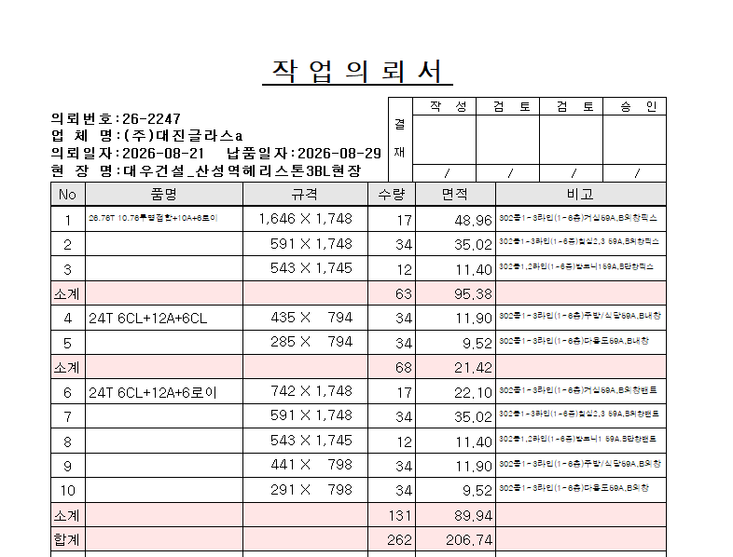
No | 품명 | 규격 | 수량 | 면적 | 비고
1 | 26.76T 10.76투명접합+10A+6로이 | 1,646 X 1,748 | 17 | 49 | 302동1~3라인(1~6층)거실59A,B외창픽스
2 |  | 591 X 1,748 | 34 | 35 | 302동1~3라인(1~6층)침실2,3 59A,B외창픽스
3 |  | 543 X 1,745 | 12 | 11 | 302동1,2라인(1~6층)발코니159A,B단창픽스
소계 |  |  | 63 | 95
4 | 24T 6CL+12A+6CL | 435 X 794 | 34 | 12 | 302동1~3라인(1~6층)주방/식당59A,B내창
5 |  | 285 X 794 | 34 | 10 | 302동1~3라인(1~6층)다용도59A,B내창
소계 |  |  | 68 | 21
6 | 24T 6CL+12A+6로이 | 742 X 1,748 | 17 | 22 | 302동1~3라인(1~6층)거실59A,B외창밴트
7 |  | 591 X 1,748 | 34 | 35 | 302동1~3라인(1~6층)침실2,3 59A,B외창밴트
8 |  | 543 X 1,745 | 12 | 11 | 302동1,2라인(1~6층)발코니1 59A.B단창밴트
9 |  | 441 X 798 | 34 | 12 | 302동1~3라인(1~6층)주방/식당59A,B외창
10 |  | 291 X 798 | 34 | 10 | 302동1~3라인(1~6층)다용도59A,B외창
소계 |  |  | 131 | 90
합계 |  |  | 262 | 207

